入力方法
☆一覧シートのタブをクリックします。

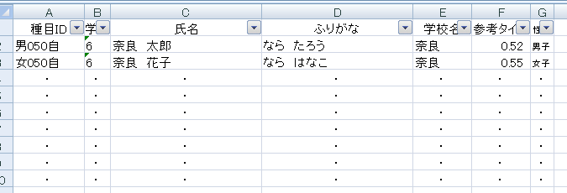

各校の申し込みデータからコピー＆ペーストしてください。
（コピー漏れに十分注意してください。）

入力は以上です。このファイルをメールにて送付してください。

